Sheet1
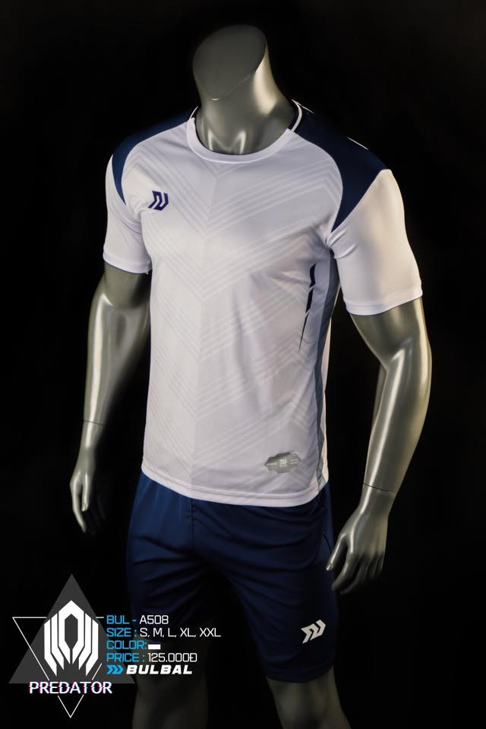
Mẫu áo | https://www.facebook.com/ifootball.vn/photos/pcb.2178159915762488/2178159762429170/?type=3&theater

STT | Họ và tên | Tên ghi trên áo | Số | Size | Giới tính
1 | Nguyễn Lê Trọng Phương | Trọng Phương | 11 | M | Nam
2 | Dương Châu Vĩnh Phúc | Phúc Dương | 7 | XXL | Nam
3 | Tống Phước Lâm | Phước Lâm | 4 | M | Nam
4 | Lê Tất Bính | Bính Bé Bỏng | 10 | M | Nam
5 | Mai Phước Nghĩa | Nghĩa Tạ | 15 | M | Nam
6 | Trần Ngọc Hà | Ngọc Hà | 9 | M | Nam
7 | Lê Sỹ Thao | Thao Lê | 8 | L | Nam
8 | Shiozawa | Shiozawa Kan | 6 | XL | Nam
9 | Nguyễn Đình Cường | Đình Cường | 17 | M | Nam
10 | Đặng Quốc Việt | VietDQ | 5 | M | Nam
11 | Phạm nhật Phi | Phi Phàm | 21 | M | Nam
12 | Nguyễn Văn Đạt | Đạt | 22 | M | Nam
13 | Nguyễn Hoàng Sơn | Hoàng Sơn | 20 | M | Nam
14 | Hoàng Thị Diễm Trúc | Cốc ca ly | 24 | M | Nữ
15 | Trần Thị Kim Cúc | KiKu Chan | 8 | S | Nữ
16 | Nguyễn Hoài Sơn | Sơn Mài Nguyễn | 6 | XL | Nam
17 | Ngô Thành Trung | Trung Ngô | 12 | L | Nam
18
19
20
21

Thông tin hóa đơn
> Công ty TNHH MTV CNTT Thiết Kế Toàn Cầu
> Lô H, tầng 10, khu công viên phần mềm, số 02 Quang Trung, P.Thạch Thang, Q. Hải Châu, TP Đà Nẵng, VN
> MST: 0401745190

